상품제안서
폴라폴리스(후리스) 본딩 오픈 집업 | 상품코드: F16779

 |  |  |  |  |  | 02-412-0044 | www.easy1.co.kr
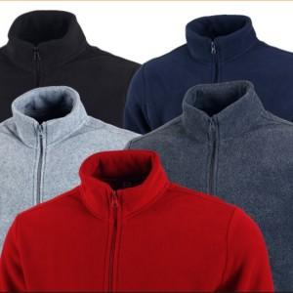

【상세/제작정보】 | ★ 3XL(110)사이즈는 추가비용 있습니다. ★ 로고 모양과 크기 색상별로 가격이 다를 수 있으니 꼭 문의 먼저 주시기 바랍니다.

【인쇄/포장옵션】 | 별도문의 / OPP(비닐)

【공급단가】 | 수량 | 100~ | 300~ | 500~ | 1,000~
*VAT별도 | 단가 | 17,550원 | 16,870원 | 16,200원 | 15,790원

【상품 URL】 | https://dev.easy1.co.kr:443/src/goods_detail.php?gdno=16779

